Wniosek
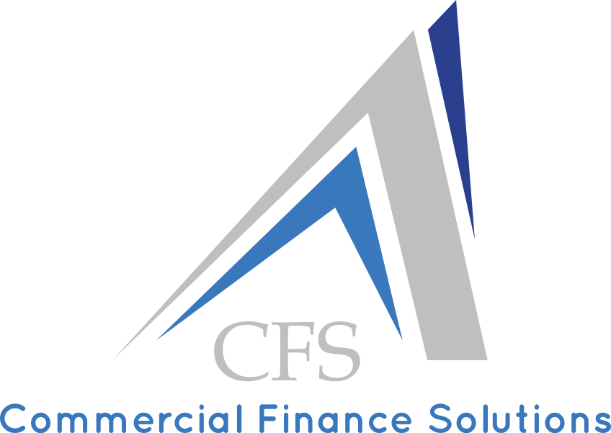 |  | DEKLARACJA DANYCH DO PRZEDSTAWIENIA OFERTY NA FAKTORING

1 | Pełna nazwa Wnioskodawcy
2 | Adres siedziby
3 | Data rozpoczęcia działalności |  | NIP |  |  | PKD
4 | imię i nazwisko |  |  |  | telefon
 | stanowisko |  |  |  | kom.
 | e-mail |  |  |  | www
5 | Krótki opis działalności (branża w której działa, producja/handel)

6 | Forma prowadzonej księgowości |  |  |  | Czy jest własny dział księgowości
7 | Dane finansowe | Przychody ze sprzedaży (w PLN) |  |  | Saldo Należności na koniec okresu obrotowego **
 | 2015 rok
 | 2016 rok
 | 2017 rok (szacunkowa prognoza)
8 | Sezonowość | Łączna liczba odbiorców |  |  | Łączna liczba dostawców
9 | Oczekiwany limit finansowania |  |  | Rodzaj faktoringu
 | Deklarowany obrót do faktoringu |  |  | Waluta
10 | Liczba odbiorców do faktoringu |  |  | Kraje eksportu
11 | Terminy płatności dla odbiorców / dostawców * zgłoszonych do faktoringu |  |  |  |  |  | dni
12 | Opóźnienia w płatnościach od odbiorców / dostawców * zgłoszonych do faktoringu |  |  |  |  |  | dni
13 | Czy są stosowane umowy handlowe z odbiorcami / dostawcami *
14 | Jakie są dokumenty potwierdzające sprzedaż towaru / usługi *
15 | Częstotliwość fakturowania, ilość faktur w miesiącu lub w roku, średnia wartość faktury
16 | Czy występują pomniejszenia faktur; rabaty, korekty, kompensaty, zwroty ? % udział w obrotach
17 | Czy jest indywidualna polisa ubezpieczenia należności |  |  | Nazwa T.U.
18 | Uwagi/komentarze: Ewentualny szczegółowy opis działalności jako uzupełn. pkt. 6, informacja o ewent. zaległościach wobec ZUS i US (jeśli występują, a równocześnie są zawarte ugody to proszę wspomnieć).

19 | Obecna umowa faktoringu | Nazwa Faktora |  |  | Data podpisania umowy
 | Rodzaj faktoringu |  |  | Limit finansowania
20 | Faktorzy, z którymi są prowadzone negocjacje
Niniejszym upoważniamy spółkę Commercial Finance Solutions Sp. z o.o. do rozmów i ustalenia warunków faktoringu z zainteresowanymi oferentami. Upoważnienie ważne jest od dnia podpisania Deklaracji na okres 6 miesięcy.
Wnioskodawca wyraża zgodę na przekazywanie na rzecz potencjalnych oferentów (Faktorów) wszelkich zebranych i przetwarzanych przez Commercial Finance Solutions Sp. z o.o. danych dotyczących przedsiębiorstwa Wnioskodawcy, prowadzonej przez niego działalności, w tym wszelkich informacji natury finansowej, prawnej, organizacyjnej przedsiębiorstwa Wnioskodawcy, jak i stanowiących tajemnicę przedsiębiorstwa.
Wnioskodawca przyjmuje do wiadomości, że administratorem danych osobowych w rozumieniu ustawy z dnia 29 sierpnia 1997 r. o ochronie danych osobowych (tekst jednolity z 2002 r., Dz. U. Nr 101, poz. 926 ze zm.), pozyskanych w związku ze złożoną deklaracją danych do przedstaienia oferty na faktoring o zebranie ofert na faktoring jest Commercial Finance Solutions Sp. z o.o., która będzie je przetwarzała w celu doprowadzenia do zawarcia i wykonania umowy faktoringu oraz we wszystkich innych celach wskazanych w niniejszym oświadczeniu. Wnioskodawca został poinformowany o dobrowolności przekazywania danych osobowych oraz, że przysługuje mu prawo dostępu do treści swoich danych osobowych oraz ich poprawienia.

……………………………………………………. |  |  | ………………………………………………………………………………….….
(miejscowość i data) |  |  | (podpis i pieczęć firmowa)

